物料及工装采购价格审批表 （江苏力乐K1半成品)
物料及工装采购价格审批表（未税、元）
 |  |  |  |  |  |  |  |  |  |  |  | 编号：
序号 | 图号/编码 | 物料/工装名称 | K3号 | 数量 | 单位 | 厂家报价-单价 | 厂家报价-总价 | 增值税率 | 目标价格 | 报批价格-单价 | 报批价格-总价 | 审批价格-单价 | 审批价格-总价 | 供应商 | 备注
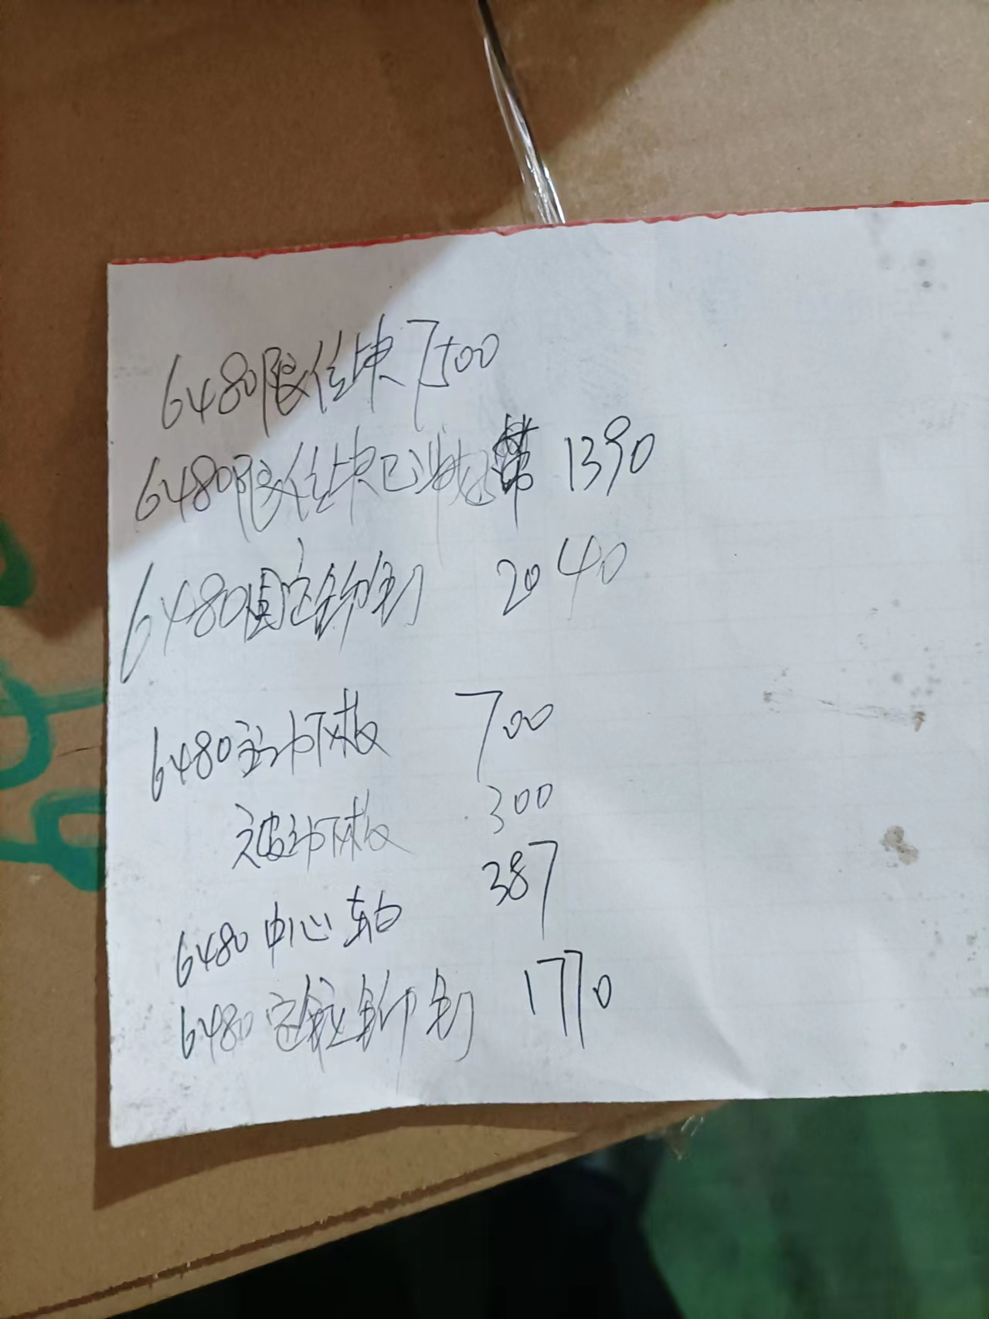
1 |  | 6480被动固定板 | TJQ-H3-Z-007 L | 1800 | 只 | 1.0037 | 1806.7140 | 13% |  | 1.0000 | 1800.0000 | 1.0000 | 1800.0000 | 江苏力乐汽车部件股份有限公司
2 |  | 6480限位块 | TJQ-H3-Z-004 R | 665 | 只 | 1.6133 | 1072.8445 | 13% |  | 1.5000 | 997.5000 | 1.5000 | 997.5000 | 江苏力乐汽车部件股份有限公司
3 |  | 6480主动固定板 | TJQ-H3-Z-007 R(与被动固定板对称) | 4048 | 只 | 1.0037 | 4063.0990 | 13% |  | 1.0000 | 4048.0000 | 1.0000 | 4048.0000 | 江苏力乐汽车部件股份有限公司
4 |  | K1乘客双人座上板冲压件 | FTK1-7134000-01-101 | 3430 | 只 | 3.4642 | 11882.3432 | 13% |  | 3.2097 | 11009.2710 | 3.2097 | 11009.2710 | 江苏力乐汽车部件股份有限公司
5 |  | K1乘客双人座下板冲压件 | FTK1-7234100-02-001 | 210 | 只 | 5.6089 | 1177.8585 | 13% |  | 5.0000 | 1050.0000 | 5.0000 | 1050.0000 | 江苏力乐汽车部件股份有限公司
6 |  | K1乘客主动左手柄 | JB6802-100-03-04 | 238 | 只 | 1.4157 | 336.9366 | 13% |  | 1.0000 | 238.0000 | 1.0000 | 238.0000 | 江苏力乐汽车部件股份有限公司
7 |  | K1乘客座手柄右 | 与JB6802-100-03-04对称 | 810 | 只 | 1.4157 | 1146.7170 | 13% |  | 1.0000 | 810.0000 | 1.0000 | 810.0000 | 江苏力乐汽车部件股份有限公司 |  | 与K1乘客主动左手柄对称
8 |  | K1乘客座双人左被动下板 | FTK1-7234100-02-001 | 660 | 只 | 5.6095 | 3702.2700 | 13% |  | 5.0000 | 3300.0000 | 5.0000 | 3300.0000 | 江苏力乐汽车部件股份有限公司 |  | 与序号6对称
9 |  | K1乘客座双人座下板 | FTK1-7234100-02-001 | 700 | 只 | 5.6089 | 3926.1950 | 13% |  | 5.0000 | 3500.0000 | 5.0000 | 3500.0000 | 江苏力乐汽车部件股份有限公司
10 |  | K1单人座主动外盘簧支架 | FTK1-7134000-01-102 | 1350 | 只 | 1.0672 | 1440.6795 | 13% |  | 0.8000 | 1080.0000 | 0.8000 | 1080.0000 | 江苏力乐汽车部件股份有限公司
11 |  | K1单人座主动下板 | FTK1-7134000-01-001 | 532 | 只 | 5.2216 | 2777.8806 | 13% |  | 5.0000 | 2660.0000 | 5.0000 | 2660.0000 | 江苏力乐汽车部件股份有限公司
12 |  | K1翻转椅被动罩壳支架 | H2L7204TL-10-02 | 6200 | 只 | 0.4419 | 2739.5940 | 13% |  | 0.4000 | 2480.0000 | 0.4000 | 2480.0000 | 江苏力乐汽车部件股份有限公司
13 |  | K1翻转椅上板 | FTK1-2012859-01-101 | 293 | 只 | 3.4642 | 1015.0223 | 13% |  | 2.8000 | 820.4000 | 2.8000 | 820.4000 | 江苏力乐汽车部件股份有限公司
14 |  | K1翻转椅上板 | FTK1-2012859-01-101 | 371 | 只 | 3.4642 | 1285.2330 | 13% |  | 2.8000 | 1038.8000 | 2.8000 | 1038.8000 | 江苏力乐汽车部件股份有限公司
15 |  | K1翻转椅下板 | FTK1-2012859L-01-003 | 720 | 只 | 5.4898 | 3952.6344 | 13% |  | 5.0000 | 3600.0000 | 5.0000 | 3600.0000 | 江苏力乐汽车部件股份有限公司
16 |  | K1翻转椅主动罩壳支架 | H2L7204TL-10-02 | 6950 | 只 | 0.4419 | 3070.9965 | 13% |  | 0.4000 | 2780.0000 | 0.4000 | 2780.0000 | 江苏力乐汽车部件股份有限公司
17 |  | K1双人座被动外盘簧支架 | FTK1-7234200-02-102 | 1530 | 只 | 0.6107 | 934.4322 | 13% |  | 0.5000 | 765.0000 | 0.5000 | 765.0000 | 江苏力乐汽车部件股份有限公司
18 |  | K1双人座被动外盘簧支架 | FTK1-7234200-02-102 | 390 | 只 | 0.6107 | 238.1886 | 13% |  | 0.5000 | 195.0000 | 0.5000 | 195.0000 | 江苏力乐汽车部件股份有限公司
19 |  | K1双人座被动下板罩壳支架 | JB6802-200-03-04 | 1360 | 只 | 0.4915 | 668.4808 | 13% |  | 0.4000 | 544.0000 | 0.4000 | 544.0000 | 江苏力乐汽车部件股份有限公司
20 |  | K1双人座右被动上板 | FTK1-7234200-02-101 | 120 | 只 | 3.4642 | 415.7088 | 13% |  | 3.0000 | 360.0000 | 3.0000 | 360.0000 | 江苏力乐汽车部件股份有限公司
21 |  | K1双人座左被动下板 | FTK1-7234100-02-001 | 120 | 只 | 5.6089 | 673.0620 | 13% |  | 5.0000 | 600.0000 | 5.0000 | 600.0000 | 江苏力乐汽车部件股份有限公司
22 |  | K1司机座内盘簧支架 | H2L6804T-10-02 | 227 | 只 | 0.9422 | 213.8885 | 13% |  | 0.8000 | 181.6000 | 0.8000 | 181.6000 | 江苏力乐汽车部件股份有限公司
23 |  | K1司机座上板右 | FTK1-6801500-02-101 | 550 | 只 | 5.8373 | 3210.4930 | 13% |  | 5.0000 | 2750.0000 | 5.0000 | 2750.0000 | 江苏力乐汽车部件股份有限公司
24 |  | K1司机座上板罩壳支架 | H2L6804T-10-03 | 2200 | 只 | 0.4519 | 994.1360 | 13% |  | 0.4000 | 880.0000 | 0.4000 | 880.0000 | 江苏力乐汽车部件股份有限公司
25 |  | K1司机座上板组件右被动+轴套 | LL6804170-A15 | 18 | 只 | 7.1373 | 128.4707 | 13% |  | 7.0000 | 126.0000 | 7.0000 | 126.0000 | 江苏力乐汽车部件股份有限公司
26 |  | K1司机座上板左 | FTK1-6801500-01-101 | 1013 | 只 | 5.8373 | 5913.1444 | 13% |  | 5.0000 | 5065.0000 | 5.0000 | 5065.0000 | 江苏力乐汽车部件股份有限公司
27 |  | K1司机座手柄右 | H2L6804TL-01 | 210 | 只 | 1.4160 | 297.3516 | 13% |  | 1.2000 | 252.0000 | 1.2000 | 252.0000 | 江苏力乐汽车部件股份有限公司
28 |  | K1司机座外盘簧支架 | H2L6804T-20-02 | 1250 | 只 | 0.6107 | 763.4250 | 13% |  | 0.4000 | 500.0000 | 0.4000 | 500.0000 | 江苏力乐汽车部件股份有限公司
29 |  | K1司机座右被动上板组件+轴套 | FTK1-6801500-02-100 | 16 | 只 | 7.1373 | 114.1962 | 13% |  | 7.0000 | 112.0000 | 7.0000 | 112.0000 | 江苏力乐汽车部件股份有限公司
30 |  | K1司机座右主动下板 | FTK1-6801500-02-201 | 330 | 只 | 14.1687 | 4675.6710 | 13% |  | 10.0000 | 3300.0000 | 10.0000 | 3300.0000 | 江苏力乐汽车部件股份有限公司
31 |  | K1司机座左被动上板 | FTK1-6801500-01-101 | 150 | 只 | 5.8370 | 875.5500 | 13% |  | 5.0000 | 750.0000 | 5.0000 | 750.0000 | 江苏力乐汽车部件股份有限公司
32 |  | K1司机座左主动下板 | FTK1-6801500-01-201 | 236 | 只 | 14.1687 | 3343.8132 | 13% |  | 10.0000 | 2360.0000 | 10.0000 | 2360.0000 | 江苏力乐汽车部件股份有限公司
33 |  | 金杯海狮单人座右主动手柄 | JB6802-100-03-04 | 1452 | 只 | 1.4160 | 2055.9739 | 13% |  | 1.0000 | 1452.0000 | 1.0000 | 1452.0000 | 江苏力乐汽车部件股份有限公司
34 |  | 金杯海狮内盘簧被动支架 |  | 245 | 只 | 0.6703 | 164.2186 | 13% |  | 0.4000 | 98.0000 | 0.4000 | 98.0000 | 江苏力乐汽车部件股份有限公司
35 |  | 金杯海狮内盘簧支架 |  | 1185 | 只 | 0.6703 | 794.2818 | 13% |  | 0.4000 | 474.0000 | 0.4000 | 474.0000 | 江苏力乐汽车部件股份有限公司
36 |  | 6480主动下板 |  | 700 | 只 | 4.500 | 3150.0000 | 13% |  | 4.5000 | 3150.0000 | 4.5000 | 3150.0000 | 江苏力乐汽车部件股份有限公司
37 |  | 6480被动下板 |  | 300 | 只 | 4.500 | 1350.0000 | 13% |  | 4.5000 | 1350.0000 | 4.5000 | 1350.0000 | 江苏力乐汽车部件股份有限公司
 |  |  |  |  |  |  | 76371.5044 |  |  |  | 66476.5710 |  | 66476.5710
说明： 1.2022年11月22日，江苏力乐反馈，有K1调角器半成品仍在力乐未出库，请我司进行接收。 2.力乐报价总费用未税75229.50元，第一次经过协商，按照70000元执行。再次协商后，根据单价继续下调，调整后总价为未税66476.571元，厂家表示已是最低价格（因K1项目力乐一直亏损，且无富裕产能制作，故才转移，因此价格达不成目标价）。 3.由于是半成品无编号，且是单次发生事件，故申请单次结算，即货到票到30天，以电汇（无扣点）或承兑方式支付。 4.此部分应属河北工厂临采范围，现申请定价后由工厂签订临时采购合同后，接收结算。 5.现我司紧急需求6480限位块，力乐不同意仅转移此产品，需我司全部接收半成品。

总经理 日期： |  | 厂长 日期： |  |  |  | 采购负责人 日期： |  |  |  | 成本部门 日期： |  |  |  | 采购工程师 日期：

